記入例
記入例
約款の内容をご確認の上、プルダウンして、チェックして下さい
...
こちらは報告書番号です。
依頼番号ではありません。
...
分析依頼書は1サンプルにつき１枚必要です。
同じ分析項目で複数検体ある場合は、
「複数検体明細一覧」をご活用下さい。（右下参照）
 |  |  |  |  |  |  |  |  |  |  |  |  |  |  |  |  |  |  | 事業所名 |  | 本社
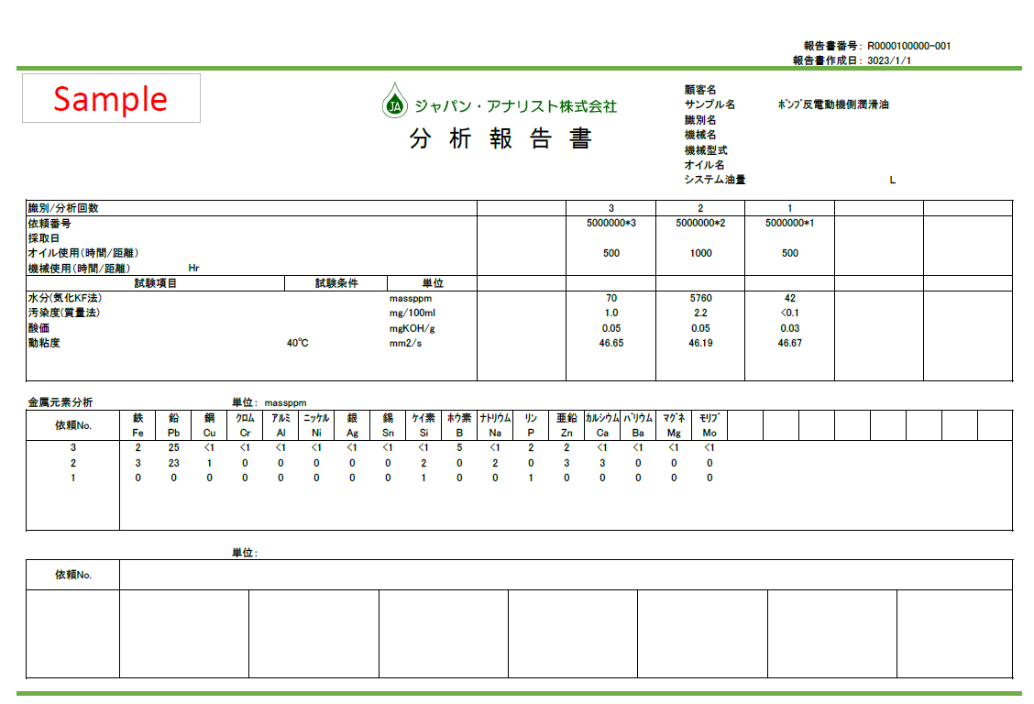
...
××
...
同一サンプルとは、同じサンプルを
複数のボトルで送付いただく場合です。
1号機1/2
1号機
2/2
＋
 |  |  |  |  |  |  |  |  |  |  |  |  |  |  |  |  | 042-705ｰ〇〇〇〇
 |  |  |  | メール |  | bunseki-hanako@ja.co.jp
報告書の宛名 （上記と異なる場合 のみ記入） |  |  |  | 会社名 |  |  |  |  |  |  |  |  |  |  |  |  |  |  | 事業所名
 |  |  |  | 部署 |  |  |  |  |  |  |  |  |  |  | ご担当者名
サンプル名 |  |  |  |  | 1号機

上記が依頼番号です。
右上の報告書番号「Ｒ00～」をご記載いただいても検索にお時間を要しますので、必ず依頼番号をご記入ください。
サンプルボトル数 |  |  |  |  | 計 |  | 2 |  |  |  |  | 本 | 同一サンプル |  |  | ☑ | 有り |  |  |  |  | ☐ | 無し
銘柄・番手 |  |  |  |  | FBKタービン 32
サンプル中の危険物質 （プルダウンで選択） |  |  |  |  | 無 |  |  |  |  | ※「有」の場合は必ずSDSをご提出願います。強酸性、強アルカリ、揮発性の検体など。
報告書の送付方法 (プルダウンで選択） |  |  |  |  | E-Mailのみ |  |  |  |  |  |  |  |  | 貴社注文番号 |  |  |  |  |  | 20220422
別途注文書を発行されない場合は、本紙が注文書の代わりになりますので、注文番号をご記入ください。（貴社にて自由にご設定下さい）
採取日 |  |  |  |  |  |  |  |  |  |  |  |  |  | 送付日
前回依頼番号は「２～」や「５～」で始まる番号です。報告書番号「Ｒ00～」ではありません。
機械名 |  |  |  |  |  |  |  |  |  |  |  |  |  | 機械型式
システム油量 |  |  |  |  |  |  |  |  |  |  |  |  | L | オイルの使用時間/距離 |  |  |  |  |  |  |  |  |  |  | h
機械の使用時間/距離 |  |  |  |  |  |  |  |  |  |  |  |  | h
前回依頼番号あり |  |  |  |  |  |  |  | 前回依頼番号：5000000*1 |  |  |  |  |  |  |  |  | 前回依頼の履歴を報告書に掲載する
セルをプルダウンして
以下２つの質問に必ず回答ください。
「前回依頼番号はありますか？」
「今回の分析項目について選択して下さい」
分析項目：下記選択の通り |  |  |  |  |  |  |  | 見積番号：
チェック |  | 分析項目 （前回依頼番号通り、見積番号通りの場合は下記入力不要）
ml
分析依頼書は1サンプルにつき１枚必要ですが、
同じ分析項目で複数検体ある場合は、
「複数検体明細一覧」をご活用いただけます。
左記の分析依頼書（鑑）1枚と「複数検体明細一覧」のみでOKです。
（以下はイメージです）
☑ |  | Ｈセット （油圧） |  |  |  |  | 200 |  | 金属元素分析、動粘度（40℃）、酸価、水分（気化K.F法）、汚染度（計数法）ISO
ml
☐ |  | Ｔセット （ﾀｰﾋﾞﾝｵｲﾙ） |  |  |  |  | 300 |  | 金属元素分析、動粘度（40℃）、酸価、水分（気化K.F法）、汚染度（計数法）ISO、 RPVOT、色相（ASTM)
単項目 | セットに追加する項目（セットが不要な場合は⑥単項目専用依頼書をご使用下さい）
 | ☑ | 汚染度（質量法） |  |  |  |  |  | 120 |  | ☐ | 動粘度100℃ |  |  |  |  | 30 |  | ☐ | FTIR（チャートのみ） |  |  |  |  | 10
 | ☐ | 酸溶解・金属元素分析 |  |  |  |  |  | 100 |  | ☐ | 粘度指数 |  |  |  |  | - |  | ☐ | 引火点（COC) |  |  |  |  | 120
選択項目が無い場合など、こちらに
ご記入ください。
 | ☐ | 分析フェログラフィ（FR） |  |  |  |  |  | 10 |  | ☐ | 密度（15℃） |  |  |  |  | 20 |  | ☐ | 汚染度（ﾌｨﾙﾀｰ・ﾗﾐﾈｰﾄあり） |  |  |  |  | -
 | ☐ | 定量フェログラフィー(DR) |  |  |  |  |  | 20 |  | ☐ | 汚染度SAE(Table1) |  |  |  |  | - |  | ☐ | 汚染度（ﾌｨﾙﾀｰ・ﾗﾐﾈｰﾄなし） |  |  |  |  | -
 | ☐ | 色相（ASTM) |  |  |  |  |  | 60 |  | ☐ | 外観 |  |  |  |  | - |  | ☐ | ｰ |  |  |  |  | -
備 考 | 上記項目以外の分析のご依頼の場合は、こちらにご記載下さい。
サンプル送付先はこちらです。
送付時に担当者名は不要です。
 |  | 顕微鏡観察写真（2倍率）

サンプル送付先 |  |  |  |  | 〒252-0328 神奈川県相模原市南区麻溝台1-12-1 ジャパン・アナリスト株式会社 宛 TEL：042-705-3636
※ | 注文書や見積書とご依頼の内容が異なる場合は本依頼書の内容を優先いたします。
 | ☐ |  | サンプルの所有権は放棄しないため、着払いでサンプルの返却を希望する。（返送には別途手数料が掛ります）
試験後の残サンプルはすぐに廃棄させていただいております。
ご返却をご要望の際は事前に必ずチェックして下さい。
着払いにてご返却し、別途梱包手数料が発生致します。

 |  |  |  |  |  |  |  |  |  |  |  |  |  |  |  |  |  |  |  |  |  |  |  |  |  | ※ご記入時のご不明点は下記までご連絡下さいますようお願い致します。 ジャパン・アナリスト株式会社 営業部 TEL：042-705-3636

①作動油・タービン油
約款の内容をご確認の上、プルダウンして、チェックして下さい
...
1サンプルにつき１枚必要です。
同じ分析内容で複数検体ある場合は、
「複数検体明細一覧」を記入いただければ
左記の依頼書と「複数検体明細一覧」のみでOKです。
...
「同一サンプル」とは、同じサンプルを
複数のボトルで送付いただく場合です。
1号機1/2
1号機
2/2
＋
...
セルのプルダウンから
以下２つの質問に必ず回答ください。
「前回依頼番号はありますか？」
「今回の分析項目について選択して下さい」
計 |  |  |  |  |  | 本 | 同一サンプル |  | ☐ | 有り |  |  | ☐ | 無し
 |  |  |  | ※「有」の場合は必ずSDSをご提出願います。強酸性、強アルカリ、揮発性の検体など。
 |  |  |  |  |  |  |  | 貴社注文番号
 |  |  |  |  |  |  |  | 送付日
 |  |  |  |  |  |  |  | 機械型式
 |  |  |  |  |  |  | L | オイルの使用時間/距離 |  |  |  |  |  |  |  | h
 |  |  |  |  |  |  | h
 |  | 前回依頼番号 |  |  |  |  |  |  |  | 前回依頼の履歴を報告書に掲載する
 |  | 見積番号：
...
ml
ml
計 |  |  |  |  |  | 本 | 同一サンプル |  | ☐ | 有り |  |  | ☐ | 無し
 | 200 |  | 金属元素分析、動粘度（40℃）、酸価、水分（気化K.F法）、汚染度（計数法）ISO
 | 300 |  | 金属元素分析、動粘度（40℃）、酸価、水分（気化K.F法）、汚染度（計数法）ISO、 RPVOT、色相（ASTM)
...
計 |  |  |  |  |  | 本 | 同一サンプル |  | ☐ | 有り |  |  | ☐ | 無し
 |  | 120 |  | ☐ | 動粘度100℃ |  |  |  | 30 |  | ☐ | FTIR（チャートのみ） |  |  | 10
 |  | 100 |  | ☐ | 粘度指数 |  |  |  | - |  | ☐ | 引火点（COC) |  |  | 120
 |  | 10 |  | ☐ | 密度（15℃） |  |  |  | 20 |  | ☐ | MPC |  |  | 70
 |  | 20 |  | ☐ | 汚染度SAE(Table1) |  |  |  | - |  | ☐ | 汚染度（ﾌｨﾙﾀｰ・ﾗﾐﾈｰﾄあり） |  |  | -
 |  | 60 |  | ☐ | 外観 |  |  |  | - |  | ☐ | 汚染度（ﾌｨﾙﾀｰ・ﾗﾐﾈｰﾄなし） |  |  | -
...
サンプル送付先はこちらです。
送付時に担当者名は不要です。
...

②冷凍機油・ギヤ油
約款の内容をご確認の上、プルダウンして、チェックして下さい
...
1サンプルにつき１枚必要です。
同じ分析内容で複数検体ある場合は、
「複数検体明細一覧」を記入いただければ
左記の依頼書と「複数検体明細一覧」のみでOKです。
...
「同一サンプル」とは、同じサンプルを
複数のボトルで送付いただく場合です。
1号機1/2
1号機
2/2
＋
...
セルのプルダウンから
以下２つの質問に必ず回答ください。
「前回依頼番号はありますか？」
「今回の分析項目について選択して下さい」
計 |  |  |  |  |  | 本 | 同一サンプル |  | ☐ | 有り |  |  | ☐ | 無し
 |  |  |  | ※「有」の場合は必ずSDSをご提出願います。強酸性、強アルカリ、揮発性の検体など。
 |  |  |  |  |  |  |  | 貴社注文番号
 |  |  |  |  |  |  |  | 送付日
 |  |  |  |  |  |  |  | 機械型式
 |  |  |  |  |  |  | L | オイルの使用時間/距離 |  |  |  |  |  |  |  | h
 |  |  |  |  |  |  | h
 |  | 前回依頼番号 |  |  |  |  |  |  |  | 前回依頼の履歴を報告書に掲載する
 |  | 見積番号：
...
ml
ml
計 |  |  |  |  |  | 本 | 同一サンプル |  | ☐ | 有り |  |  | ☐ | 無し
 | 200 |  | 金属元素分析、動粘度（40℃）、酸価、水分（気化K.F法）、汚染度（質量法）
 | 200 |  | 金属元素分析、動粘度（40℃）、酸価、水分（簡易法）、汚染度（質量法）
...
計 |  |  |  |  |  | 本 | 同一サンプル |  | ☐ | 有り |  |  | ☐ | 無し
 |  | 100 |  | ☐ | 色相（ASTM) |  |  |  | 60 |  | ☐ | 汚染度（計数法）ISO |  |  | 120
 |  | 10 |  | ☐ | 塩基価（塩酸法） |  |  |  | 30 |  | ☐ | 汚染度SAE(Table1) |  |  | -
 |  | 10 |  | ☐ | 硫黄（ICP) |  |  |  | 20 |  | ☐ | 泡立ち（ｼｰｹﾝｽ1～3） |  |  | 480
 |  | 30 |  | ☐ | FTIR（チャートのみ） |  |  |  | 10 |  | ☐ | 汚染度（ﾌｨﾙﾀｰ・ﾗﾐﾈｰﾄあり） |  |  | -
 |  | - |  | ☐ | PQインデックス |  |  |  | 60 |  | ☐ | 汚染度（ﾌｨﾙﾀｰ・ﾗﾐﾈｰﾄなし） |  |  | -
...
サンプル送付先はこちらです。
送付時に担当者名は不要です。
...

③エンジンオイル
約款の内容をご確認の上、プルダウンして、チェックして下さい
...
1サンプルにつき１枚必要です。
同じ分析内容で複数検体ある場合は、
「複数検体明細一覧」を記入いただければ
左記の依頼書と「複数検体明細一覧」のみでOKです。
...
「同一サンプル」とは、同じサンプルを
複数のボトルで送付いただく場合です。
1号機1/2
1号機
2/2
＋
...
セルのプルダウンから
以下２つの質問に必ず回答ください。
「前回依頼番号はありますか？」
「今回の分析項目について選択して下さい」
計 |  |  |  |  |  | 本 | 同一サンプル |  | ☐ | 有り |  |  | ☐ | 無し
 |  |  |  | ※「有」の場合は必ずSDSをご提出願います。強酸性、強アルカリ、揮発性の検体など。
 |  |  |  |  |  |  |  | 貴社注文番号
 |  |  |  |  |  |  |  | 送付日
 |  |  |  |  |  |  |  | 機械型式
 |  |  |  |  |  |  | L | オイルの使用時間/距離 |  |  |  |  |  |  |  | ㎞
 |  |  |  |  |  |  | ㎞
 |  | 前回依頼番号 |  |  |  |  |  |  |  | 前回依頼の履歴を報告書に掲載する
 |  | 見積番号：
...
ml
ml
計 |  |  |  |  |  | 本 | 同一サンプル |  | ☐ | 有り |  |  | ☐ | 無し
 | 100 |  | 金属元素分析、動粘度（40℃）、酸価、水分（簡易法）、簡易燃料分、すす量（FTIR）
 | 100 |  | 金属元素分析、動粘度（40℃）、塩基価（塩酸法）、水分（簡易法）、簡易燃料分、 すす量（FTIR） ※動粘度（100℃）もご選択可能です
...
計 |  |  |  |  |  | 本 | 同一サンプル |  | ☐ | 有り |  |  | ☐ | 無し
 |  | 20 |  | ☐ | 塩基価（過塩素酸法） |  |  |  | 30 |  | ☐ | G/C燃料希釈分（軽油） |  |  | 10
 |  | 20 |  | ☐ | FTIR（チャートのみ） |  |  |  | 10 |  | ☐ | G/C燃料希釈分（ｶﾞｿﾘﾝ） |  |  | 10
 |  | 20 |  | ☐ | PQインデックス |  |  |  | 140 |  | ☐ | 泡立ち（ｼｰｹﾝｽ1～3） |  |  | 480
 |  | 20 |  | ☐ | 密度（15℃） |  |  |  | 20 |  | ☐ | 水分（気化K.F法） |  |  | 10
...
サンプル送付先はこちらです。
送付時に担当者名は不要です。
...

④燃料
約款の内容をご確認の上、プルダウンして、チェックして下さい
...
1サンプルにつき１枚必要です。
同じ分析内容で複数検体ある場合は、
「複数検体明細一覧」を記入いただければ
左記の依頼書と「複数検体明細一覧」のみでOKです。
...
「同一サンプル」とは、同じサンプルを
複数のボトルで送付いただく場合です。
1号機1/2
1号機
2/2
＋
...
セルのプルダウンから
以下２つの質問に必ず回答ください。
「前回依頼番号はありますか？」
「今回の分析項目について選択して下さい」
計 |  |  |  |  |  | 本 | 同一サンプル |  | ☐ | 有り |  |  | ☐ | 無し
 |  |  |  | ※「有」の場合は必ずSDSをご提出願います。強酸性、強アルカリ、揮発性の検体など。
 |  |  |  |  |  |  |  | 貴社注文番号
 |  |  |  |  |  |  |  | 送付日
 |  |  |  |  |  |  |  | 機械型式
 |  |  |  |  |  |  | L | オイルの使用時間/距離 |  |  |  |  |  |  |  | h
 |  |  |  |  |  |  | h
 |  | 前回依頼番号 |  |  |  |  |  |  |  | 前回依頼の履歴を報告書に掲載する
 |  | 見積番号：
...
ml
ml
計 |  |  |  |  |  | 本 | 同一サンプル |  | ☐ | 有り |  |  | ☐ | 無し
 | 600 |  | 引火点（PM)、動粘度（30℃）、流動点、目詰まり点、密度、蒸留性状、セタン指数、 10%残留炭素、硫黄分（微量）
 | 500 |  | 反応、引火点（PM)、動粘度（50℃）、流動点、残留炭素、灰分、水分（気化K.F法）、 硫黄分（ICP)
...
計 |  |  |  |  |  | 本 | 同一サンプル |  | ☐ | 有り |  |  | ☐ | 無し
 |  | 30 |  | ☐ | 真発熱量（計算）軽油・重油 |  |  |  | 100 |  | ☐ | 色相（セーボルト） |  |  | 120
 |  | 10 |  | ☐ | 総発熱量（計算） |  |  |  | 100 |  | ☐ | 密度（15℃） |  |  | 20
 |  | 10 |  | ☐ | 窒素（化学発光） |  |  |  | 10 |  | ☐ | 汚染度（質量法） |  |  | 120
 |  | 10 |  | ☐ | 銅板腐食（50℃×３H) |  |  |  | 120 |  | ☐ | 灰化・酸溶解・金属元素分析 |  |  | -
...
サンプル送付先はこちらです。
送付時に担当者名は不要です。
...

⑤グリス
約款の内容をご確認の上、プルダウンして、チェックして下さい
...
1サンプルにつき１枚必要です。
同じ分析内容で複数検体ある場合は、
「複数検体明細一覧」を記入いただければ
左記の依頼書と「複数検体明細一覧」のみでOKです。
...
「同一サンプル」とは、同じサンプルを
複数のボトルで送付いただく場合です。
1号機1/2
1号機
2/2
＋
...
セルのプルダウンから
以下２つの質問に必ず回答ください。
「前回依頼番号はありますか？」
「今回の分析項目について選択して下さい」
 | h
...
ｻﾝﾌﾟﾙ量
10
10
10
10
...
サンプル送付先はこちらです。
送付時に担当者名は不要です。
...

⑥単項目
約款の内容をご確認の上、プルダウンして、チェックして下さい
...
1サンプルにつき１枚必要です。
同じ分析内容で複数検体ある場合は、
「複数検体明細一覧」を記入いただければ
左記の依頼書と「複数検体明細一覧」のみでOKです。
...
「同一サンプル」とは、同じサンプルを
複数のボトルで送付いただく場合です。
1号機1/2
1号機
2/2
＋
...
セルのプルダウンから
以下２つの質問に必ず回答ください。
「前回依頼番号はありますか？」
「今回の分析項目について選択して下さい」
...
 | h
...
ｻﾝﾌﾟﾙ量
100
480
60
120
120
60
20
20
10
10
-
-
...
サンプル送付先はこちらです。
送付時に担当者名は不要です。
...

